Sơ đồ
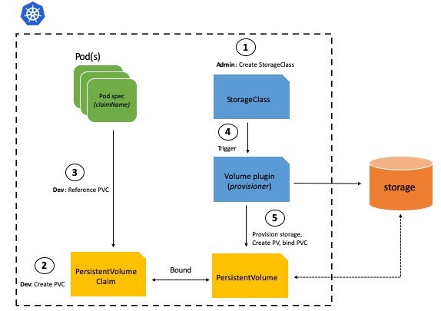
storage: Các ổ địa, các dịch vụ lưu trữ file
Để các pod truy cập vào storage thì đầu tiên phải có PersistentVolume
Để truy cập được các ổ đĩa thì cần tạo ra các yêu cầu truy câp, các yêu cầu truy cập đó được gọi là PersistentVolume Claim
Một PersistentVolume chỉ có 1 PersistentVolume Claim

Persistent Volume in Kubernetes
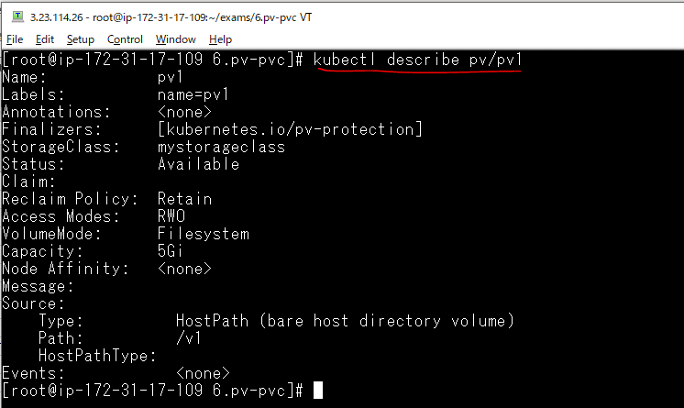
create folder 6.pv-pvc
 | mkdir 6.pv-pvc

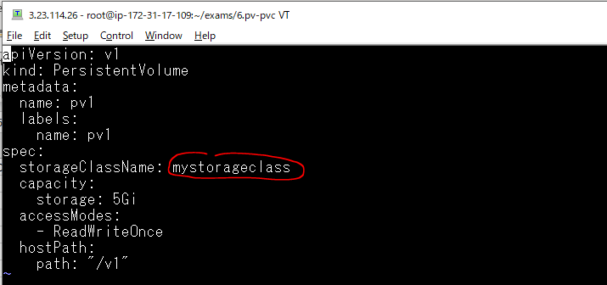
Create yaml file
 | vi 1.persistent-vol.yaml

Triển khai
 | kubectl apply -f 1.persistent-vol.yaml

Quan sát sự thay đổi

Liệt kê các PV
 | kubectl get pv -o wide

Thông tin chi tiết PV
 | kubectl describe pv/pv1

Tạo Persistent Volume Claim
Create yaml file
 | vi 2.persistent-vol-claim.yaml
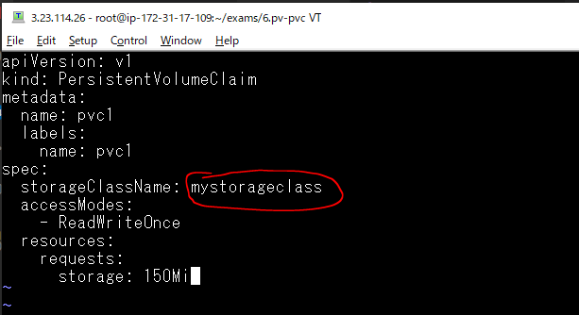

Triển khai
 | kubectl apply -f 2.persistent-vol-claim.yaml

Quan sát sự thay đổi

Xóa đi yêu cầu truy cập pvc1
 | kubectl delete -f 2.persistent-vol-claim.yaml

Quan sát sự thay đổi
 | Trạng thái nó được Released, nó cho biết trước đó có yêu cầu truy cập có tên là pvc1 đã được gắn kết nhưng bây giờ đã được giải phóng

Khi PV ở trạng thái Released thì nó không còn sử dụng lại được nữa. Để kiểm tra điều này mình triển khai lại PVC
 | kubectl apply -f 2.persistent-vol-claim.yaml

Quan sát sự thay đổi

Nếu muốn sử dụng lại pv1 thì phải chỉnh sửa manifest yaml của nó
 | kubectl delete -f 2.persistent-vol-claim.yaml

Chỉnh sửa manifest của pv1
 | kubectl edit pv/pv1
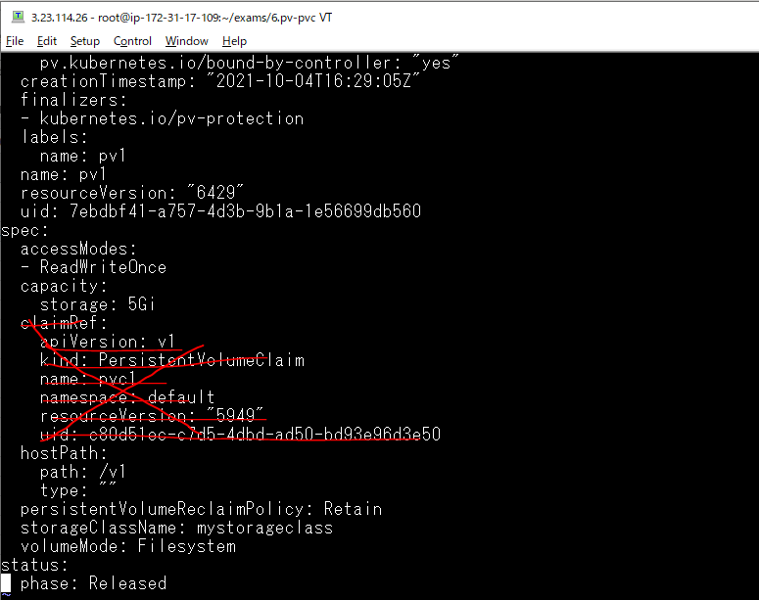

pv1 được chuyển sang trạng thái là Available

Triển khai lại pvc1 thì nó sẽ gắn kết được lại pv1
 | kubectl apply -f 2.persistent-vol-claim.yaml

Quan sát sự thay đổi ta thấy pv1 và pvc1 được gắn kết với nhau

Sử dụng PVC với Pod
Create file yaml
 | vi 3.test.yaml
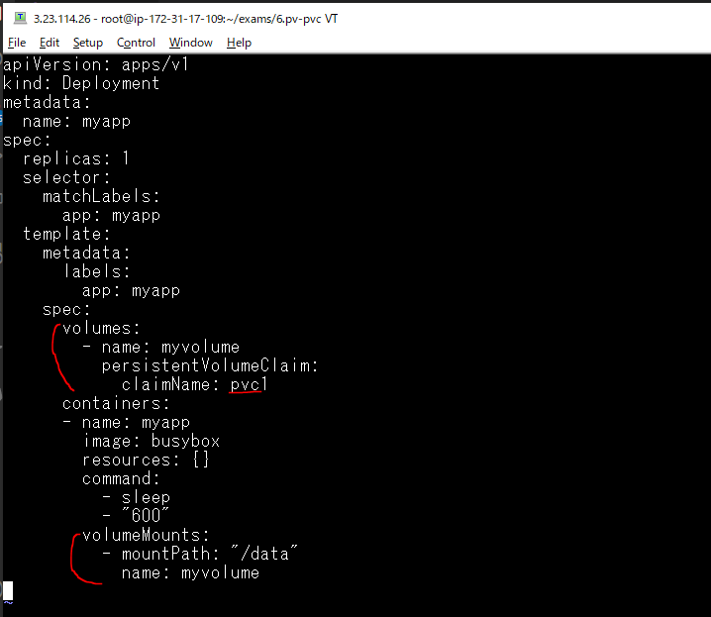

Triển khai file 3.test.yaml
 | kubectl apply -f 3.test.yaml

Quan sát pod được tạo ra
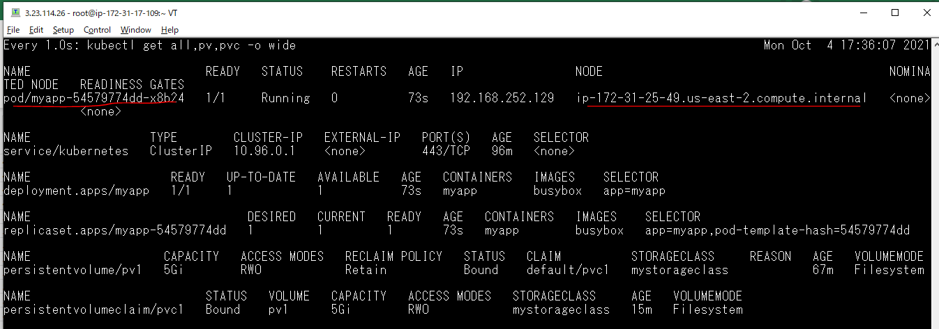

Vào trong pod vừa tạo ra để kiểm tra
 | kubectl exec -it pod/myapp-54579774dd-x8b24 sh

Container này có mount ổ đĩa vào thư mục /data
 | cd /data

Ổ đĩa sử dụng pvc1, pvc1 sử dụng ổ đĩa loại hostPath và ánh xạ vào thư mục /v1 của node mà container đó đang chạy
node đó là worker2.xtl(ip-172-31-25-49.us-east-2.compute.internal)

Vào node worker2.xtl để truy cập vào thư mục /v1

 | cd /v1

Tạo file 1.txt trong thư mục /v1 của node worker2.xtl
 | touch 1.txt

Kiểm tra trong container, mục /data của nó cũng có file 1.txt
 | ls -la

Trong thư mục /data của container tạo file có tên là 2.txt
 | touch 2.txt

Kiểm tra trong thư mục /v1 của node worker2.xtl cũng có file 2.txt
 | ls -la

